并行网关如图解析
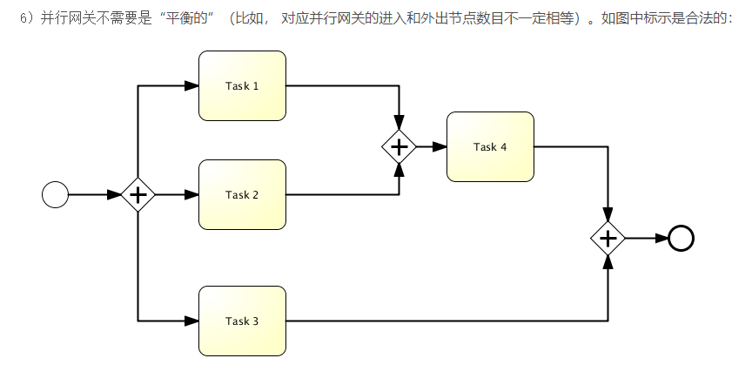
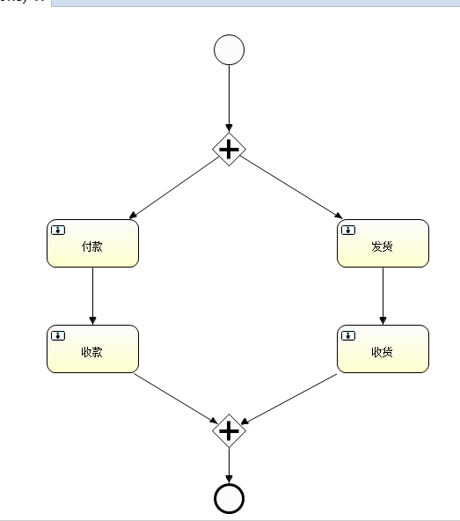 | 并行网关：如图解析：第一个网关分支两条顺序流， 分支第一条（网关1）：付款（办理人买家，任务1）--->收款（办理人商家，任务2）--->聚合第一条; 分支第二条（网关1）:发货（办理人商家，任务3）--->收货（办理人买家，任务4）-->聚合第二条。 启动流程实例:由第一个并行网关开始分支顺序流：产生三个执行对象（网关1，任务1，任务3），一个流程实例（这个流程实例，实际上就是这个并行网关，其它的两个任务1，3执行对象，属于这个流程实例的子节点），两个执行任务（付款和发货） --->完成任务1付款（影响：分支第一条网关1执行对象的活动节点跳到任务2收款，执行任务由任务1改变为任务2，付款任务完成）--->完成任务2收款（影响：分支第一条完成聚合，由网关1改变为网关2，任务结束。但是注：此处产生的网关2是单个的活动节点，会添加到历史表中） --->完成任务3发货（影响：分支第二条网关1执行对象的活动节点跳到任务4收货，执行任务由任务3改变为任务4，发货任务完成）--->完成任务4收货（影响：分支第二条完成聚合，由网关1改变为网关2，任务结束。但是注：此处产生的网关2是单个的活动节点，会添加到历史表中） 此时整个业务流程成功结束！！

